INDICE
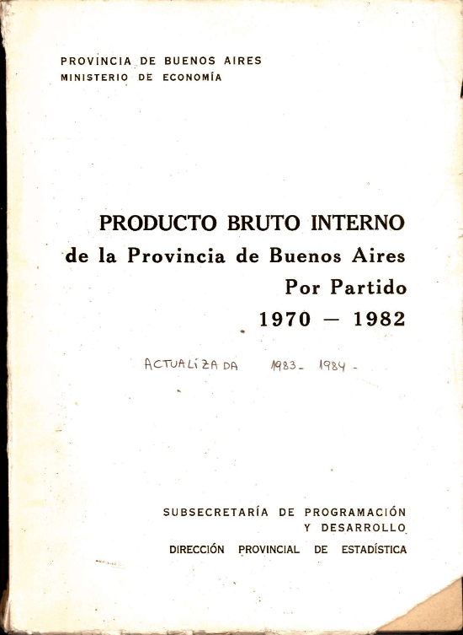
PROVINCIA DE BUENOS AIRES
MINISTERIO DE ECONOMÍA
PRODUCTO BRUTO INTERNO
de la Provincia de Buenos Aires
Por Partido
1970 - 1982
Actualizada 1983 - 1984
PRODUCTO BRUTO INTERNO A COSTO DE FACTORES, SEGÚN SECTORES ECONOMICOS

TOTAL PROVINCIA
GRAN BUENOS AIRES
RESTO DE PROVINCIA
ALMIRANTE BROWN
AVELLANEDA
BERAZATEGUI
ESTEBAN ECHEVERRIA
FLORENCIO VARELA
GRAL SAN MARTIN
GRAL SARMIENTO
LA MATANZA
LANUS
LOMAS DE ZAMORA
MERLO
MORENO
MORON
TIGRE
QUILMES
SAN FERNANDO
SAN ISIDRO
TRES DE FEBRERO
VICENTE LOPEZ
ADOLFO ALSINA
ALBERTI
AYACUCHO
AZUL
BAHIA BLANCA
BALCARCE
BARADERO
BARTOLOME MITRE
BERISSO
BOLIVAR
BRAGADO
BRANDSEN
CAMPANA
CAÑUELAS
CAPITAN SARMIENTO
CARLOS CASARES
CARLOS TEJEDOR
CARMEN DE ARECO
CASTELLI
COLON
CORONEL DORREGO
CORONEL PRINGLES
CORONEL ROSALES
CORONEL SUAREZ
CHACABUCO
CHASCOMUS
CHIVILCOY
DAIREAUX
DOLORES
ENSENADA
ESCOBAR
EXALTACION DE LA CRUZ
GENERAL ALVARADO
GENERAL ALVEAR
GENERAL ARENALES
GENERAL BELGRANO
GENERAL GUIDO
GENERAL LAMADRID
GENERAL LAS HERAS
GENERAL LAVALLE
GENERAL MADARIAGA
GENERAL PAZ
GENERAL PINTO
GENERAL PUEYRREDON
GENERAL RODRIGUEZ
GENERAL VIAMONTE
GENERAL VILLEGAS
GONZALES CHAVEZ
GUAMINI
HIPOLITO YRIGOYEN
JUAREZ
JUNIN
LA PLATA
LAPPRIDA
LAS FLORES
LEANDRO N ALEM
LINCOLN
LOBERIA
LOBOS
LUJAN
MAGDALENA
MAIPU
MARCOS PAZ
MAR CHIQUITA
MERCEDES
NAVARRO
MONTE
NECOCHEA
NUEVE DE JULIO
OLAVARRIA
PATAGONES
PEHUAJO
PELLEGRINI
PERGAMINO
PILA
PILAR
PUAN
RAMALLO
RAUCH
RIVADAVIA
ROJAS
ROQUE PEREZ
SAAVEDRA
SALADILLO
SALTO
SALLIQUELO
SAN ANDRES DE GILES
SAN ANTONIO DE ARECO
SAN CAYETANO
SAN NICOLAS
SAN PEDRO
SAN VICENTE
SUIPACHA
TANDIL
TAPALQUE
TORDILLO
TORNQUIST
TRENQUE LAUQUEN
TRES ARROYOS
VEINTICINCO DE MAYO
VILLARINO
ZARATE
PARTIDO DE LA COSTA
PARTIDO MONTE HERMOSO
PARTIDO DE PINAMAR
PARTIDO DE VILLA GESELL

